상품제안서
유니콘 블루투스 듀얼무선 키보드마우스세트 | 상품코드: S37059

 |  |  |  |  |  |  | 02-713-8555 | www.synergygift.co.kr
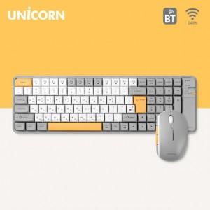

【상세/제작정보】

【인쇄/포장옵션】 | 레이저 / 포장지포장

【공급단가】 | 수량 | 20~ | 50~ | 100~ | 300~ | 500~
*VAT별도 | 단가 | 27,840원 | 27,390원 | 26,720원 | 26,050원 | 25,610원

【상품 URL】 | https://www.synergygift.co.kr:443/src/goods_detail.php?gdno=37059

